概要図
１．処理概要
１
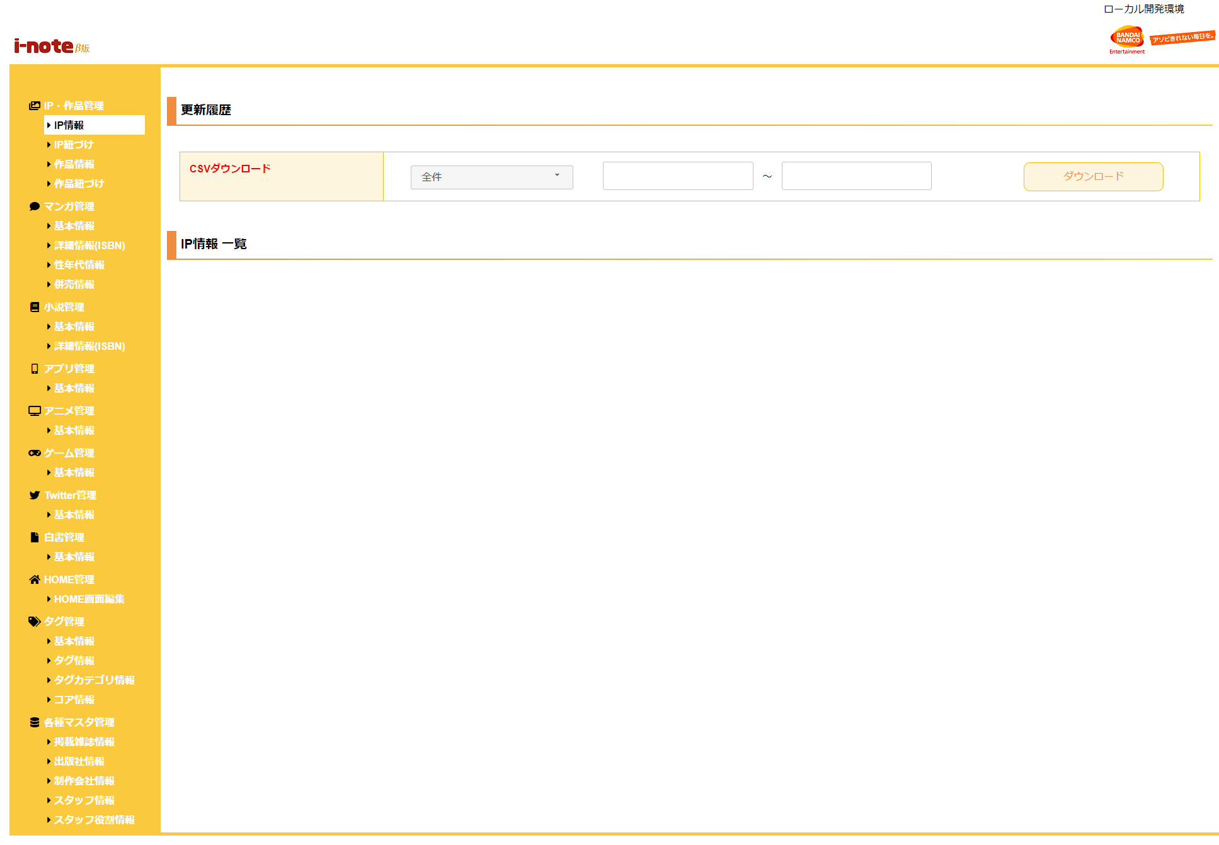
 | [1] | ロゴ領域
 |  | 領域説明： |  | 画像を押下でIP情報画面に遷移する。

2
 |  | 要素名 |  |  | 説明
 |  | i-noteロゴ画像 |  |  | i-noteのロゴ画像。押下でIP情報画面に遷移する。
 |  | BNEロゴ画像 |  |  | BNEのロゴ画像。押下でIP情報画面に遷移する。

 | [2] | メニュー領域
 |  | 領域説明： |  | ヘッダー領域のボタン押下により、各画面へ遷移する。

 |  | 要素名 |  |  | 説明
 |  | IP・作品管理プルダウン |  |  | サブメニューを表示すること。
 |  |  | IP情報 |  | ほかのプルダウンが閉じること。IP情報画面に遷移する。
 |  |  | IP紐付け |  | ほかのプルダウンが閉じること。IP紐付け画面に遷移する。
 |  |  | 作品情報 |  | ほかのプルダウンが閉じること。作品情報画面に遷移する。
 |  |  | 作品紐付け |  | ほかのプルダウンが閉じること。作品紐付け画面に遷移する。
 |  | マンガ管理プルダウン |  |  | サブメニューを表示すること。
 |  |  | 基本情報 |  | ほかのプルダウンが閉じること。 | 基本情報画面に遷移する。
 |  |  | 詳細情報(ISBN) |  | ほかのプルダウンが閉じること。 | 詳細情報(ISBN)画面に遷移する。
 |  |  | 性年代情報 |  | ほかのプルダウンが閉じること。 | 性年代情報画面に遷移する。
 |  |  | 併売情報 |  | ほかのプルダウンが閉じること。 | 併売情報画面に遷移する。
 |  | 小説管理プルダウン |  |  | サブメニューを表示すること。
 |  |  | 基本情報 |  | ほかのプルダウンが閉じること。 | 基本情報画面に遷移する。
 |  |  | 詳細情報(ISBN) |  | ほかのプルダウンが閉じること。 | 詳細情報(ISBN)画面に遷移する。
 |  | アプリ管理プルダウン |  |  | サブメニューを表示すること。
 |  |  | 基本情報 |  | ほかのプルダウンが閉じること。 | 基本情報画面に遷移する。
 |  | アニメ管理プルダウン |  |  | サブメニューを表示すること。
 |  |  | 基本情報 |  | ほかのプルダウンが閉じること。 | 基本情報画面に遷移する。
 |  | ゲーム管理プルダウン |  |  | サブメニューを表示すること。
 |  |  | 基本情報 |  | ほかのプルダウンが閉じること。 | 基本情報画面に遷移する。
 |  | Twitter管理プルダウン |  |  | サブメニューを表示すること。
 |  |  | 基本情報 |  | ほかのプルダウンが閉じること。 | 基本情報画面に遷移する。
 |  | 白書管理プルダウン |  |  | サブメニューを表示すること。
 |  |  | 基本情報 |  | ほかのプルダウンが閉じること。 | 基本情報画面に遷移する。
 |  | HOME管理プルダウン |  |  | サブメニューを表示すること。
 |  |  | HOME画面編集 |  | ほかのプルダウンが閉じること。 | HOME画面編集画面に遷移する。
 |  | タグ管理プルダウン |  |  | サブメニューを表示すること。 | 画面に遷移する。
 |  |  | 基本情報 |  | ほかのプルダウンが閉じること。
 |  |  | タグ情報 |  | ほかのプルダウンが閉じること。 | タグ情報画面に遷移する。
 |  |  | タグカテゴリ情報 |  | ほかのプルダウンが閉じること。 | タグカテゴリ情報画面に遷移する。
 |  |  | コア情報 |  | ほかのプルダウンが閉じること。 | コア情報画面に遷移する。
 |  | 各種マスタ管理プルダウン |  |  | サブメニューを表示すること。
 |  |  | 掲載媒体情報 |  | ほかのプルダウンが閉じること。 | 掲載媒体情報画面に遷移する。
 |  |  | 出版社情報 |  | ほかのプルダウンが閉じること。 | 出版社情報画面に遷移する。
 |  |  | 制作会社情報 |  | ほかのプルダウンが閉じること。 | 制作会社情報画面に遷移する。
 |  |  | スタッフ情報 |  | ほかのプルダウンが閉じること。 | スタッフ情報画面に遷移する。
 |  |  | スタッフ役割情報 |  | ほかのプルダウンが閉じること。 | スタッフ役割情報画面に遷移する。

